Technická špecifikácia
Technická špecifikácia a cenová kalkulácia

Interiérové typické prvky v rámci projektu Premena prvého slovenského literárneho gymnázia, Revúca – Výzva č. 42

Identifikácia uchádzača:

ČASŤ | OZNAČENIE | NÁZOV PREDMETU | OBRAZOVÁ PRÍLOHA | POPIS | POČET | MJ | Obchodný názov (označenie/typ/výrobca) ponúkaného tovaru | Špecifikácia ponúkaného tovaru - konkrétne parametre (pri číslených údajoch sa požadujú konkrétne hodnoty) | Cena v EUR za MJ bez DPH | Cena v EUR za požadované množstvo bez DPH | Sadzba DPH v % | Cena v EUR za požadované množstvo s DPH
VYBAVENIE HYGIENICKÝCH ZARIADENÍ |  | KOŠ ODPADKOVÝ 50 L |  | BIELA FARBA, MAT, KOV, OKRÚHLY TVAR, VOĽNE STOJACI, SAMOZHÁŠACÍ, VEKO S OKRÚHLYM OTVOROM, OBJEM 45-55 L, v 620-630 x Ø 330-340 mm | 6 | ks | vyplní uchádzač | vyplní uchádzač |  | 0 | 20 | 0
 |  | KOŠ ODPADKOVÝ | 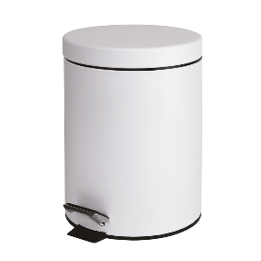 | BIELA FARBA, MAT, KOV, PEDÁLOVÉ OTVÁRANIE, OKRÚHLY TVAR, SAMOSTATNE STOJACI, OBJEM 4,5-5,5 L, 190-210 x 270-290 x 190-210 MM ( š x v x h), | 14 | ks | vyplní uchádzač | vyplní uchádzač |  | 0 | 20 | 0
CAFÉ / KUCHYNSKÉ VYBAVENIE | T1-111-A.101 T1-102-2.101 | KAVIARENSKA STOLIČKA S OPIERKAMI RÚK |  | S OPIERKAMI RÚK, VNÚTORNÉ AJ VONKAJŠIE POUŽITIE, HLINÍKOVÝ RÚRKOVÝ RÁM, EXTRUDOVANÉ HLINÍKOVÉ ZAKRIVENÉ LAMELY PRE OPERADLO, ŽLTÁ MATNÁ FARBA RAL 1021, ANTI-UV PRÁŠKOVÝ NÁTER, STOHOVATEĽNÉ, 650-660 x 550-570 x 790-810 MM | 19 | ks | vyplní uchádzač | vyplní uchádzač |  | 0 | 20 | 0
 | T1-111-A.101 T1-102-2.101 | KAVIARENSKA STOLIČKA S OPIERKAMI RÚK | 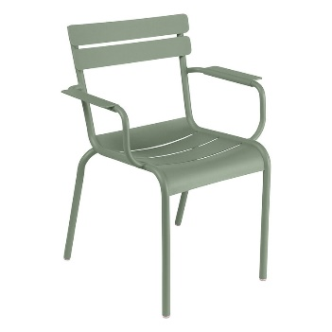 | S OPIERKAMI RÚK, VNÚTORNÉ AJ VONKAJŠIE POUŽITIE, HLINÍKOVÝ RÚRKOVÝ RÁM, EXTRUDOVANÉ HLINÍKOVÉ ZAKRIVENÉ LAMELY PRE OPERADLO, ZELENÁ MATNÁ FARBA RAL 6011, ANTI-UV PRÁŠKOVÝ NÁTER, STOHOVATEĽNÉ, 650-660 x 550-570 x 790-810 MM | 19 | ks | vyplní uchádzač | vyplní uchádzač |  | 0 | 20 | 0
 | T1-111-A.101 T1-102-2.101 | KAVIARENSKA STOLIČKA BEZ OPIEROK RÚK | 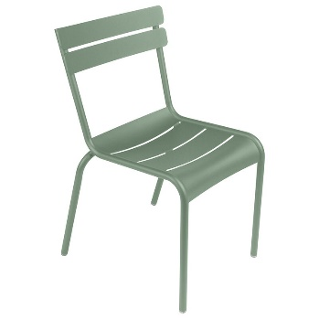 | BEZ OPIEROK RÚK, VNÚTORNÉ AJ VONKAJŠIE POUŽITIE, HLINÍKOVÝ RÚRKOVÝ RÁM, EXTRUDOVANÉ HLINÍKOVÉ ZAKRIVENÉ LAMELY PRE OPERADLO, ZELENÁ MATNÁ FARBA RAL 6011, ANTI-UV PRÁŠKOVÝ NÁTER, STOHOVATEĽNÉ, 650-660 x 550-570 x 790-810 MM | 22 | ks | vyplní uchádzač | vyplní uchádzač |  | 0 | 20 | 0
 | T1-111-A.101 T1-102-2.101 | KAVIARENSKA STOLIČKA BEZ OPIEROK RÚK |  | BEZ OPIEROK RÚK, VNÚTORNÉ AJ VONKAJŠIE POUŽITIE, HLINÍKOVÝ RÚRKOVÝ RÁM, EXTRUDOVANÉ HLINÍKOVÉ ZAKRIVENÉ LAMELY PRE OPERADLO, ČERVENÁ MATNÁ FARBA RAL 3031, ANTI-UV PRÁŠKOVÝ NÁTER, STOHOVATEĽNÉ, 650-660 x 550-570 x 790-810 MM | 19 | ks | vyplní uchádzač | vyplní uchádzač |  | 0 | 20 | 0
 | T2-111-A.101 T2-102-2.101 | KAVIARENSKÝ STOL (KRUH) |  | TOP DOSKA OKRÚHLA, Ø 690-710 mm, VÝŠKA 740-760 MM, 790-810 x 790-810 x 740-760 MM, ČIERNA KOVOVÁ PODNOŽ, ČIERNY TOP, MAT, SUBTÍLNA NOSNÁ KONŠTRUKCIA | 5 | ks | vyplní uchádzač | vyplní uchádzač |  | 0 | 20 | 0
 | T2-102-2.102 | KAVIARENSKÝ STOL (ŠTVOREC) |  | TOP DOSKA ŠTVOREC, 690-710 x 690-710 x 710-730 MM, ČIERNA KOVOVÁ PODNOŽ, ČIERNY TOP, MAT, SUBTÍLNA NOSNÁ KONŠTRUKCIA | 16 | ks | vyplní uchádzač | vyplní uchádzač |  | 0 | 20 | 0
VYBAVENIE ADMINISTRATÍVA / RECEPCIA | T1-101-1.112 | KANCELÁRSKE KRESLO | 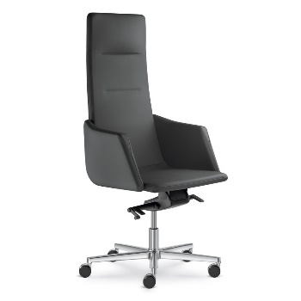 | OTOČNÉ, VÝŠKOVO NASTAVITEĽNÉ, CELOČAĽÚNENÝ KORPUS A PODRÚČKY, ČIERNY KOŽENÝ SEDÁK A OPIERKA, VYSOKÉ OPERADLO, MOŽNOSŤ NASTAVENIA TUHOSTI ODPORU OPERADLA, HOJDACIA MECHANIKA, 5- RAMENNÝ HLÍNÍKOVÝ LEŠTENÝ KRÍŽ NA KOLIESKACH, KOVOVÁ KONŠTRUKCIA, CELKOVÁ VÝŠKA KRESLA V ROZPATÍ 1240-1370 MM, VÝŠKA SEDÁKA V ROZPATÍ 420-520 MM, ROZMER HLINÍKOVÉHO KRÍŽA NA KOLIESKACH - 690x690 MM, VÝŠKA OPERADLA - 780-800 MM | 1 | ks | vyplní uchádzač | vyplní uchádzač |  | 0 | 20 | 0
 | T2-101-1.112 | KRESLO | 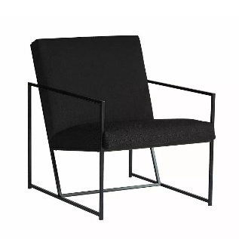 | ČALÚNENÝ SEDÁK + SUBTÍLNA OCEĽ. KONŠTRUKCIA, ČIERNE ČALÚNENIE + ČIERNY NÁTER, NEZDOBENÝ FILIGRÁNSKY KOVOVÝ RÁM, ČIERNY PRÁŠKOVÝ NÁSTREK, CELKOVÁ VÝŠKA 740-760 MM, CELKOVÁ ŠÍRKA 610-630 MM, ŠÍRKA SEDADLA 580-600 MM, VÝŠKA SEDADLA 440-460 MM, HĹBKA SEDADLA 510-530 MM, CELKOVÁ HĹBKA 770-790 MM | 2 | ks | vyplní uchádzač | vyplní uchádzač |  | 0 | 20 | 0
 | T3-101-1.112 | KONFEREČNÝ STOLÍK | 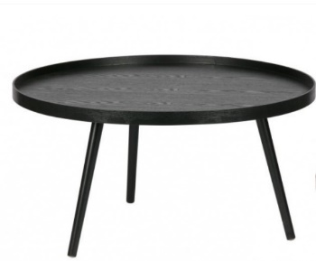 | OKRÚHLA VRCHNÁ DOSKA, ZVÝŠENÝ OKRAJ, Ø 770-790 MM, DREVENÁ KONŠTRUKCIA, ČIERNA, MAT, 380-400 x 770-790 x 770-790 MM | 1 | ks | vyplní uchádzač | vyplní uchádzač |  | 0 | 20 | 0
 | T4-101-1.112 | TABURET |  | ČIERNE ČALÚNENIE, HYDROFÓBNA TKANINA, NENÁPADNÉ NÍZKE NOHY, Ø 490-510 MM, V = 240-260 MM | 2 | ks | vyplní uchádzač | vyplní uchádzač |  | 0 | 20 | 0
 | T1-101-1.116 T1-101-1.115 T3-111-A.101 | KANCELÁRSKE KRESLO | 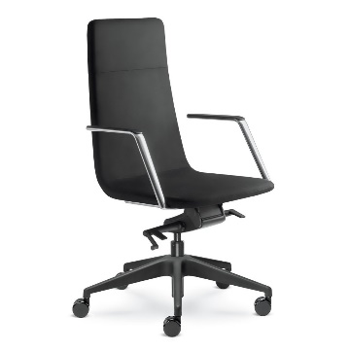 | OTOČNÉ, VÝŠKOVO NASTAVITEĽNÉ, ČIERNY LÁTKOVÝ POŤAH, ČALÚNENÉ SEDADLO A OPERADLO, KORPUS VYPENENÝ STUDENOU PENOU A KOVOVOU VÝSTUŽOU, PEVNÉ PODRÚČKY, HOJDACIA MECHANIKA, NASTAVENIE TUHOSTI ODPORU OPERADLA, 5 RAMENNÝ HLÍNÍKOVÝ KRÍŽ S KOLIESKAMI, KOVOVÁ NOSNÁ ČASŤ, CELKOVÁ VÝŠKA V ROZPATÍ 1050-1180 MM, VÝŠKA PODSEDÁKA V ROZPATÍ 430-550 MM, ROZMER HLINÍKOVÉHO KRÍŹA S KOLIESKAMI 700-720x700-720 MM, VÝŠKA OPERADLA - 580-610 MM | 10 | ks | vyplní uchádzač | vyplní uchádzač |  | 0 | 20 | 0
 |  | KOŠ ODPADKOVÝ |  | DROTENÝ, OKRÚHLY, ČIERNA, OBJEM 15-18L, Ø 230-240 MM, VÝŠKA: 270-290 MM | 14 | ks | vyplní uchádzač | vyplní uchádzač |  | 0 | 20 | 0
 | VK | VEŠIAK NA KABÁTY |  | KOV, OCEĽ, POLOLESK 300-320 x 300-320 x 1710-1730 MM, HÁČIKY V RÔZNYCH VÝŠKACH, KRUHOVÁ ZÁKLADŇA, NOSNOSŤ 4-6 kg | 4 | ks | vyplní uchádzač | vyplní uchádzač |  | 0 | 20 | 0
KNÍHKUPECTVO | T1-101-1.109 | STOLIČKA |  | DREVENÝ SEDÁK A OPIERKA + OCEĽOVÁ SUBTÍLNA KONŠTRUKCIA KONŠTRUKCIA, ČIERNY MATNÝ PRÁŠKOVÝ NÁTER, 510-530 x 810-830 x 520-540 MM | 3 | ks | vyplní uchádzač | vyplní uchádzač |  | 0 | 20 | 0
 | ČP | ČALÚNENÝ PODSEDÁK |  | PLSTENÝ OKRÚHLY PODSEDÁK S VÝPLŇOU, SVETLO ŠEDÁ, Ø 340-360 MM, HRÚBKA 20-30 mm | 12 | ks | vyplní uchádzač | vyplní uchádzač |  | 0 | 20 | 0
OSTATNÉ VYBAVENIE | T2-102-2.201 T2-102-2.301 | SEDAČKA | 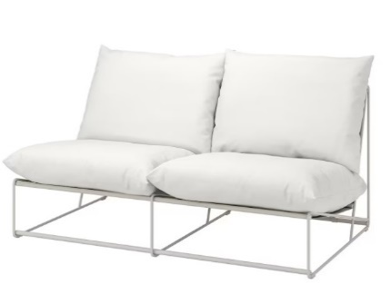 | OCEĽOVÝ SUBTÍLNY BIELY RÁM, PODLOŽKA NA SEDENIE A POD CHRBÁT S MAKKOU VÝPLŇOU A POŤAHMI, SNÍMATEĽNÝ POŤAH, BIELA MATNÁ OCEĽOVÁ KONŠTRUKCIA, 1630-1650 x 930-940 x 890-910 MM | 2 | ks | vyplní uchádzač | vyplní uchádzač |  | 0 | 20 | 0
 | T3-102-2.201 T3-102-2.301 | ODKLADACÍ STOLÍK |  | OKRÚHLY ODKLADACÍ STOLÍK, ČERVENÝ, MATNÝ, DREVENÁ KONŠTRUKCIA, ZVÝŠENÝ OKRAJ, VRCHNÁ DOSKA Ø 400-420 MM, VÝŠKA: 400-420 MM | 2 | ks | vyplní uchádzač | vyplní uchádzač |  | 0 | 20 | 0
 | T1-102-2.201 T1-102-2.301 | BAROVÁ STOLIČKA |  | DREVO, BIELY NÁTER, MAT, SUBTÍLNA KOVOVÁ KONŠTRUKCIA, BIELY MATNÝ NÁTER, VÝŠKA SEDADLA: 640-660 mm, MAX ZAŤAŽENIE DO 120 kg, 420-440 x 410-430 x 730-750 MM | 2 | ks | vyplní uchádzač | vyplní uchádzač |  | 0 | 20 | 0
 |  | HÁČIKY NA KABÁTY |  | DREVO, KOTVENIE DO STENY, VRÁTANE MONTÁŽE | 6 | ks | vyplní uchádzač | vyplní uchádzač |  | 0 | 20 | 0
 | T1-102-2.105 | ŠATNÍKOVÁ SKRINKA S LAVIČKOU | 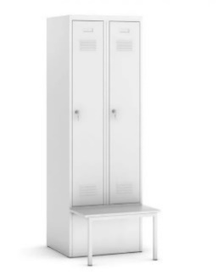 | PLECH, FARBA BIELA alebo SVETLOSIVA, MAT, ROZMER SKRINKY 1850-1880 x 290-310 x 490-510/790-810 MM, UZAMYKACÍ MECHANIZMUS, LAVIČKA VO V. 370-380 MM | 6 | ks | vyplní uchádzač | vyplní uchádzač |  | 0 | 20 | 0
 |  | POLICA | nie je potrebný | LAMINOVANÁ DREVOTRIESKA, BIELA, MAT, 1190-1210 x 240-260 x 15-20 MM | 4 | ks | vyplní uchádzač | vyplní uchádzač |  | 0 | 20 | 0
 |  | KONZOLA POD POLICU |  | HLINÍKOVÁ, KOTVENIE DO STENY, BIELY LAK, NOSNOSŤ MIN 25 KG, ROZMER 90-110 x 140-160 x 15-25 MM | 38 | ks | vyplní uchádzač | vyplní uchádzač |  | 0 | 20 | 0
 |  | SEDACÍ VAK |  | ČIERNE PREVEDENIE, POLYESTER, VÝPLŇ POLYSTYRÉNOVÝMI GULIČKAMI, 900x700 MM, OBJEM 150-200 L, URČENÉ NA ČASTÉ POUŽITIE | 36 | ks | vyplní uchádzač | vyplní uchádzač |  | 0 | 20 | 0
 | T1-101-1.209 T1-101-1.212 | ČALÚNENÝ POUF/TABURET | 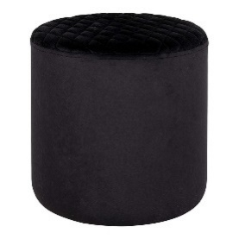 | ČALÚNENIE - ČIERNA TKANINA, POLSTROVANÉ JADRO Z TVRDÉHO DREVA, NEVIDITEĽNÉ PLASTOVÉ NOŽIČKY, JEDNODUCHÁ ÚDRŽBA, MINIMALISTICKÝ VZHĽAD, Ø430 450 MM, V = 430-450 MM | 26 | ks | vyplní uchádzač | vyplní uchádzač |  | 0 | 20 | 0
 |  | ČALÚNENÝ PODSEDÁK (ADMINISTRATÍVA) | 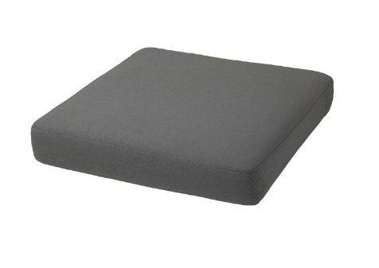 | ČALÚNENÁ PODLOŽKA NA SEDENIE, SNÍMATEĽNÝ POŤAH, VODEODOLNÁ LÁTKA, MATERIÁL POŤAHU - 100% POLYESTER, POLYPROPYLÉNOVÁ VÝPLŇ, JADRO Z VYSOKOODOLNEJ POLYURETÁNOVEJ PENY, FARBA ČIERNA/ANTRACIT, 600-620 x 600-620 x 100-120 MM + PROTIŠMYKOVÁ PODLOŽKA | 2 | ks | vyplní uchádzač | vyplní uchádzač |  | 0 | 20 | 0
 |  | ČALÚNENÁ PODLOŽKA POD CHRBÁT | 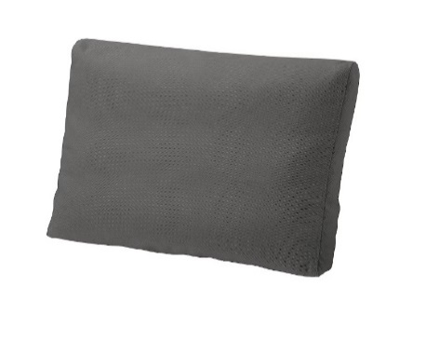 | ČALÚNENÁ PODLOŽKA POD CHRBÁT, SNÍMATEĽNÝ POŤAH, VODEODOLNÁ LÁTKA, MATERIÁL POŤAHU - 100% POLYESTER, POLYPROPYLÉNOVÝ POŤAH, VÝPLŇ Z 100% POLYESTERU A PUR PENY, FARBA ČIERNA/ANTRACIT, 420-440 x 600-620 x120-140 MM | 2 | ks | vyplní uchádzač | vyplní uchádzač |  | 0 | 20 | 0
Celková cena za predmet zákazky (návrh na plnenie kritéria): |  |  |  |  |  |  |  |  |  | 0 | 20 | 0

